关系图
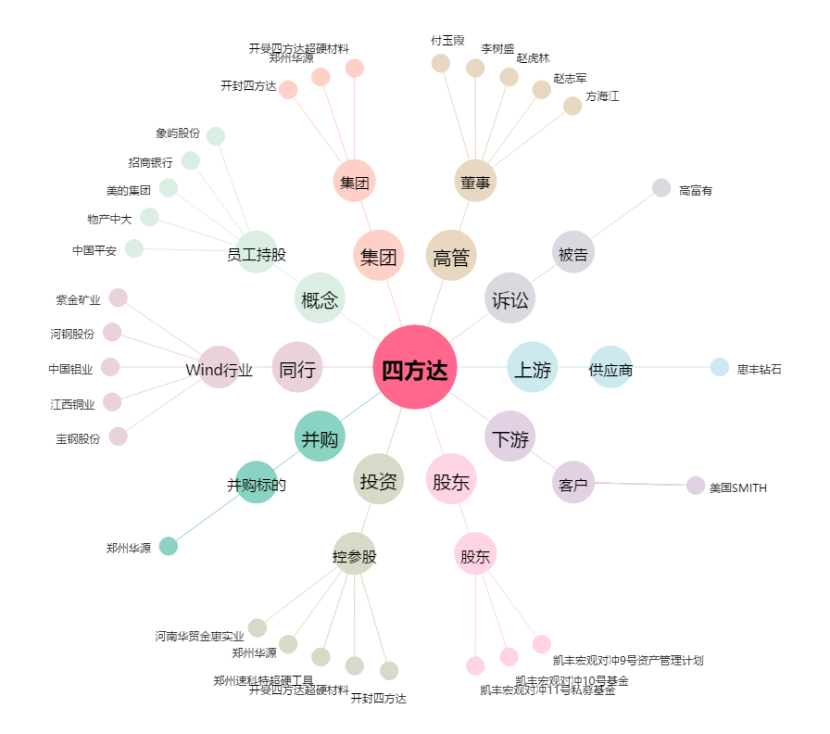
四方达[300179.SZ] - 关系概览图

